Лист1
№ | Дата выявления | Владелец конструкции / Собственник обьекта недвижимого им-ва / Лицо, управомоченное собственниками | Район города | Адрес размещения | Тип конструкции | Содержание | Фото конструкции
1 | 2024-02-07 | АНО "АВТОАКАДЕМИЯ" | Приокский | ул. Медицинская, д.1 А | Не установленный Правилами тип | АВТОАКАДЕМИЯ АВТОШКОЛА | 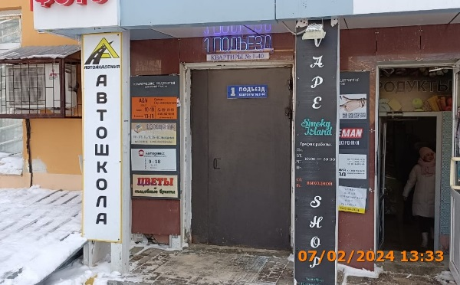
2 | 2024-02-07 | ТСЖ "Родос" | Приокский | ул. Медицинская, д.1 А | Не установленный Правилами тип | VAPE SHOP Smoky Island
3 | 2024-02-07 | ИП Бренева Т.Д. | Приокский | ул. Медицинская, д.1 А | Настенная конструкция | ПРОДУКТЫ | 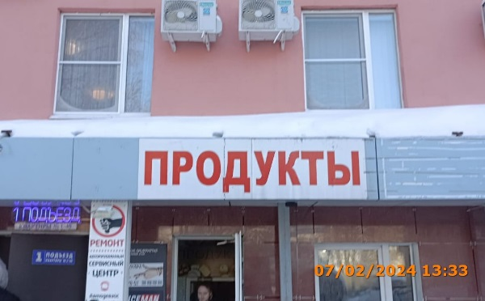
 | 2024-02-07 | ИП Амирджанян Генади Теванович | Приокский | ул. Медицинская, д.1 А | Не установленный Правилами тип | ВЕСЕЛАЯ СЕМЕЙКА Изображение одежды | 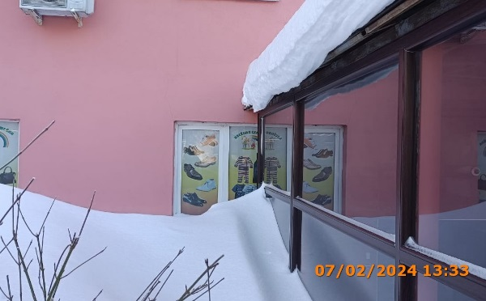
 | 2024-02-07 | ИП Амирджанян Генади Теванович | Приокский | ул. Медицинская, д.1 А | Не установленный Правилами тип | ВЕСЕЛАЯ СЕМЕЙКА Изображение одежды | 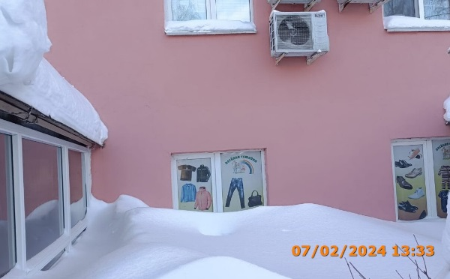
 | 2024-02-07 | ИП Комарова Вера Андреевна | Приокский | ул. Медицинская, д.1 А | Не установленный Правилами тип | СТУДИЯ ПЕЧАТИ MIRVA | 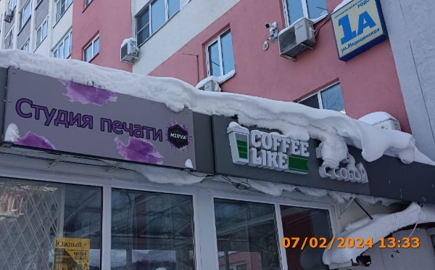
 | 2024-02-07 | ИП Кузьмин Алексей Владимирович | Приокский | ул. Медицинская, д.1 А | Не установленный Правилами тип | Яндекс Маркет | 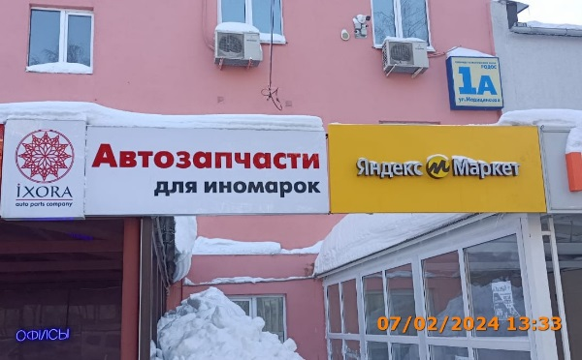
 | 2024-02-07 | ООО "ИКСОРА-ТРЕЙД" | Приокский | ул. Медицинская, д.1 А | Не установленный Правилами тип | Ixora Автозапчасти для иномарок
 | 2024-02-07 | ИП Геворкян Армен Тельманович | Приокский | ул. Медицинская, д.1 А | Не установленный Правилами тип | Мелине Салон красоты | 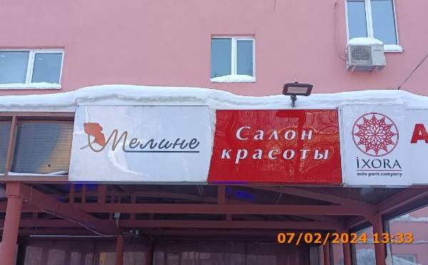
 | 2024-02-07 | ИП Евстигнеев Олег Геннадьевич | Приокский | ул. Медицинская, д.1 А | Не установленный Правилами тип | заходи за вкусным кофе пей кофе будь в стиле cofee like | 